7-2チェックリスト (証明願)
建築士事務所登録 証明願 提出時チェックリスト

建築士事務所名称
書類作成者名
TEL / FAX |  |  |  | TEL： |  |  | FAX：
E-mail

※ 書類提出前に下記の書類が作成・添付されているかチェックし、申請書と一緒に提出してください。
書類は、クリップ留め（ホッチキス・パンチ）使用しないでください
書類は、クリップ留めにしてください。（ホッチキス・パンチ）は使用しないでください。
 | 順番 | 大分 様式№ | 個人 | 法人 | 必要書類チェック
チェックリスト | 1 | 様式7-2 |  |  |  | 提出時チェックリスト
証明願 | 11 | 様式13 |  |  |  | 証明願
添付書類 |  |  |  |  |  | 郵送返信の場合 封筒またはレターパック（宛名記入）
事前チェックの書類は、Ｅｘｃｅｌのままお送りください。
※書類提出前に必ず事前チェックを受け、訂正がない状態の書類をお送りください。
 | 事務所登録専用アドレス |  |  |  |  | jtouroku@oita-arch.jp

証明願
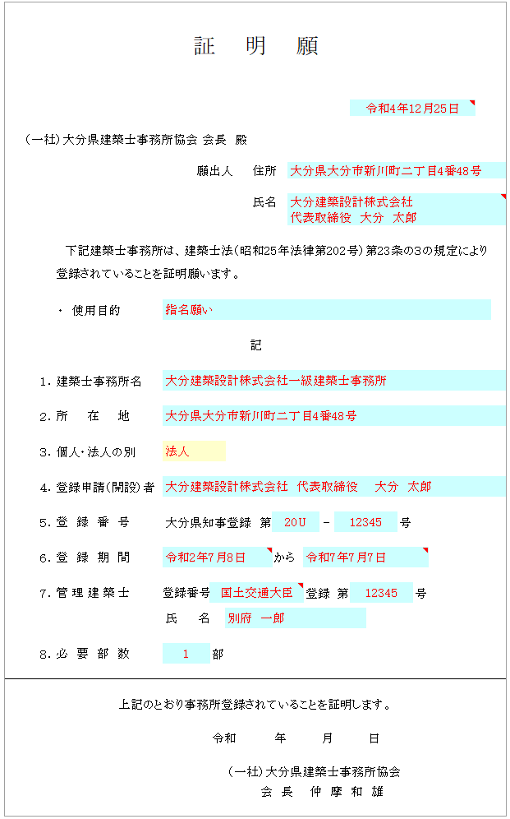
証 明 願

略さずに通知書の記載どおりに記入する箇所
・願出人：住所、氏名
・所在地
・登録申請（開設）者
必要部数：1部の証明願につき同じものが2枚必要です。
但し、同時に複数枚の証明願が必要の場合：必要部数+1となります。
（例）証明願が２枚必要な場合：書類は３枚用意してください。
 | （一社）大分県建築士事務所協会 会長 殿

 |  |  |  |  |  | 願出人 |  |  | 住所

 |  |  |  |  |  |  |  |  | 氏名

 |  | 下記建築士事務所は、建築士法（昭和25年法律第202号）第23条の３の規定により
 |  |  | 登録されていることを証明願います。

 |  |  | ・ | 使用目的

記

 |  | １． | 建築士事務所名

 |  | ２． | 所在地

 |  | ３． | 個人・法人の別

 |  | ４． | 登録申請（開設）者

 |  | ５． | 登録番号 |  | 大分県知事登録 第 |  |  |  |  |  |  | - |  |  | 号

 |  | ６． | 登録期間 |  |  |  |  |  |  | から

 |  | ７． | 管理建築士 |  | 登録番号 |  |  |  |  |  | 登録 |  | 第 |  |  | 号

 |  |  |  |  | 氏 名

 |  | ８． | 必要部数 |  |  |  | 部

上記のとおり事務所登録されていることを証明します。

 |  |  |  |  |  |  | 令和 |  |  | 年 |  | 月 |  | 日

 |  |  |  |  |  |  |  | （一社）大分県建築士事務所協会
 |  |  |  |  |  |  |  | 会 長 仲 摩 和 雄

